申込はこちら
令和８年度「京もの」海外テスト販売事業 商品情報シート(非食品) |  |  |  |  |  |  |  |  | 1
2026 "Kyoto Products" Overseas Test Marketing Information Sheet (Non Foods・English）
ファイル送付先：(公財)京都産業２１ market@ki21.jp
※ＰＤＦ等には変換せず、エクセルファイルのままでお送り下さい。(ファイルサイズは2MBまで）
企業・団体名 (正式名称) |  | (フリガナ) フヅルコウゲイ |  |  |  | 担当部署名 Department or Section |  | 代表
 |  | 二鶴工芸 |  |  |  | 担当者名 Person in charge |  | 上仲昭浩
Company & Organization Name in English |  | FUZURU KOUGEI |  |  |  | TEL |  | 075-314-7579
所在地 |  | 京都府京都市南区吉祥院宮の西町３番地 |  |  |  | E-mail |  | qqsk7q8d@wine.ocn.ne.jp
WEBサイト |  | https://www.creema.jp/c/hudurukougei |  |  |  | SNSページ |  | https://www.creema.jp/c/hudurukougei
※提案できる商品は4商品までとさせていただきます。
1 | 商品名 | デニム製道中財布麻の葉銀 |  | 2WAY道中財布千鳥格子中色 |  | 2WAY道中財布麻の葉中色 |  | コットン製道中財布桜散らし銀
 | Product Name | String-wrapped long wallets and pouches |  | 2-way long wallet and pouch |  | 2-way long wallet and pouch |  | String-wrapped long wallets and pouches
商品のカテゴリをプルダウンより選択してください。
2 | カテゴリ | 財布、がま口、ポーチ
 | Main Category | Wallets, clasps, pouches
3 | 商品写真 異なる商品の 掲載が効果的 Photo Image | 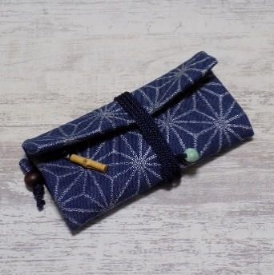 |  | 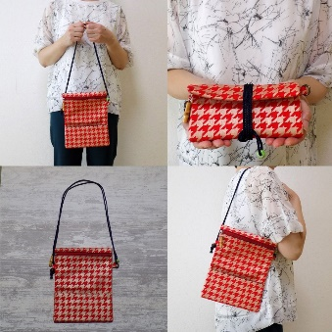 |  | 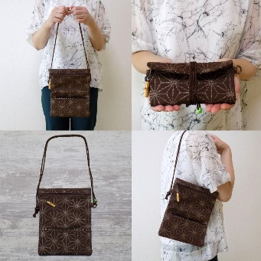 |  | 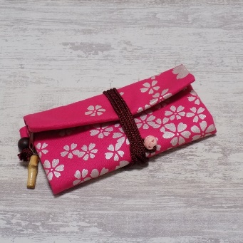
4 | 商品説明 (PRポイント等) 100字以内で簡潔に | 金彩工芸は帯や着物等布に金箔を施す技術です。その技術を生かし、デニムに銀泥で麻の葉文様を金彩加工施した道中財布です。財布以外にもペン・道具等、マルチケースとしても。その他色違い・デザイン有り。 |  | 左同様、コットンに中色泥で千鳥格子文様を金彩加工施した2WAYタイプの道中財布です。組紐を金具に付けるだけで手提げやショルダーにも使えます。 |  | 左記のデザイン違いです。コットンに中色泥で麻の葉文様を金彩加工施した2WAYタイプの道中財布です。組紐を金具に付けるだけで手提げやショルダーにも使えます。 |  | 道中財布のデザイン違いです。コットンに銀泥で桜散らし文様を金彩加工施した道中財布です。財布以外にもペン・道具等、マルチケースとしても。その他色違い・デザイン有り。
 | Description | Kinsai Kogei is a technique of applying gold leaf to cloth such as obi and kimono. This is a wallet made of denim with a hemp leaf pattern gilded with silver mud, utilizing this technique. It can be used as a multi-purpose case for pens, tools, etc. in addition to a wallet. Other colors and designs are available. |  | Like the left, this 2-way type wallet is made of cotton and gilded with a hound's-tooth check in medium color mud. It can be used as a handbag or shoulder bag by simply attaching a braided cord to the metal fittings. |  | This is a different design from the one on the left. This 2-way type wallet is made of cotton with a hemp leaf design gilded in medium color mud. It can be used as a handbag or shoulder bag by simply attaching the braided cord to the metal fittings. |  | This is a different design from the wallet. This is a wallet made of cotton with a gilded cherry blossom scattering pattern in silver mud. It can be used as a multi-purpose case for pens, tools, etc. in addition to a wallet. Other colors and designs are also available.
5 | 原料/素材 ※原材料の記載は 京都産以外も記載 ※京都産の物は （京都産）と記載 | 表地：デニム（コットン１００％）・裏地：プリント（コットン１００％）・銀紛（着色銀箔紛）・パール紛（着色雲母）・アクリル系合成樹脂・紐（レーヨン）・緒締め（陶器製）・竹製つまみ |  | 表地：コットン１００％・裏地：プリント（コットン１００％）・銀紛（着色銀箔紛）・パール紛（着色雲母）・アクリル系合成樹脂・紐（レーヨン）・緒締め（陶器製）・竹製つまみ |  | 表地：コットン１００％・裏地：プリント（コットン１００％）・銀紛（着色銀箔紛）・パール紛（着色雲母）・アクリル系合成樹脂・紐（レーヨン）・緒締め（陶器製）・竹製つまみ |  | 表地：コットン１００％・裏地：プリント（コットン１００％）・銀紛（着色銀箔紛）・パール紛（着色雲母）・アクリル系合成樹脂・紐（レーヨン）・緒締め（陶器製）・竹製つまみ
 | Ingredients | Outer fabric: denim (100% cotton), inner fabric: print (100% cotton), silver powder (colored silver foil powder), pearl powder (colored mica), acrylic synthetic resin, cord (rayon), string (ceramic), ojime (cord fastener), bamboo knob |  | Outer fabric: 100% cotton, Inner fabric: printed (100% cotton), silver powder (colored silver foil powder), pearl powder (colored mica), acrylic synthetic resin, cord (rayon), ojime (ceramic), bamboo knob |  | Outer fabric: 100% cotton, Inner fabric: printed (100% cotton), silver powder (colored silver foil powder), pearl powder (colored mica), acrylic synthetic resin, cord (rayon), ojime (ceramic), bamboo knob |  | Outer fabric: 100% cotton, Inner fabric: printed (100% cotton), silver powder (colored silver foil powder), pearl powder (colored mica), acrylic synthetic resin, cord (rayon), ojime (ceramic), bamboo knob
6 | 生産地/最終加工地 (都道府県名or国名) | 京都府 |  | 京都府 |  | 京都府 |  | 京都府
 | Production Area /Final Process Area | Kyoto |  | Kyoto |  | Kyoto |  | Kyoto
7 | 大きさ/重さ | 伸ばした状態で約23.5cm×約18.5cm ×折り畳んで約10cm 重さ約67ｇ |  | 伸ばした状態で約23.5cm×約18.5cm ×折り畳んで約10cm 重さ約67ｇ |  | 伸ばした状態で約23.5cm×約18.5cm ×折り畳んで約10cm 重さ約67ｇ |  | 伸ばした状態で約23.5cm×約18.5cm ×折り畳んで約10cm 重さ約67ｇ
 | Dimension/Weight | Approx. 23.5cm x 18.5cm when extended x 10cm when folded Weight approx. 67g |  | Approx. 23.5cm x 18.5cm when extended x 10cm when folded Weight approx. 67g |  | Approx. 23.5cm x 18.5cm when extended x 10cm when folded Weight approx. 67g |  | Approx. 23.5cm x 18.5cm when extended x 10cm when folded Weight approx. 67g
8

9 | 最小発注ロット | 5個 |  | 5個 |  | 5個 |  | 5個
 | Minimum Order Lot | 5 pieces |  | 5pieces |  | 5pieces |  | 5pieces
10 | 国内小売価格(税抜) | 2,800円/個 |  | 3,000円/個 |  | 3,000円/個 |  | 2,800円/個
 | Domestic Retail Price | \2,800/piece |  | \3,000/piece |  | \3,000/piece |  | \2,800/piece
11 | 外国語資料の有無 | 有り |  |  |  | 資料有の場合、言語 |  | 英語・中国語
 | Foreign language material | Yes |  |  |  | If yes, language |  | English, Chinese
12 | 外国語WEB資料のURL | 選択してください。 |  | URL
 | Foreign language WEB URL | Please Check |  | URL
13 | 出品を希望しない国・地域 Country・Area do not want to export | 以下、出品を希望しない国・地域にプルダウンより×を選んでください(複数可) |  |  |  |  |  |  | 中東・インド M.East ・India
 |  | × | 中国大陸 China |  | 香港 Hongkong |  | 台湾 Taiwan |  | 東南アジア South East Asia
 |  |  | 北米 North America |  | 欧州 Europe |  | オセアニア Oseania |  | その他(南米アフリカ) Other(South America・Africa)
 |  | 希望しない理由： コピーや転売など良い印象が無いので Reason :
14 | 海外輸出実績 (国、商品名等） | イギリス（布製小物類・ガラス皿）・アメリカ（布製小物類・ガラス皿）・オーストラリア（布製小物類）・マレーシア（布製小物類）・台湾（ガラス皿）
 | Export Experience (Country・Products) | United Kingdom (fabric products, glass plates), United States (fabric products, glass plates), Australia (fabric products), Malaysia (fabric products), Taiwan (glass plates)
15 | 輸出準備状況 海外向け商標・認証取得 成分分析・PR資料等 輸出準備のアピールポイント Export preparation ・Trade Mark・Certificate ・Ingredient Analysis ・Material for PR ・Appealing points for export |  | ISO |  | FDA
 |  | アピールポイント： Appealing points:
※以上に記載いただいた情報については、海外バイヤー、商社への商品提案資料として利用させていただきます。
16 | 国内卸価格(税抜) | 1,680円 |  | 1,800円 |  | 1,800円 |  | 1,680円
備考：記載されたロット数の発注を確約するものではない

入力見本
入力
見本
令和８年度「京もの」海外テスト販売事業 商品情報シート(非食品)
2026 "Kyoto Products" Overseas Test Marketing Information Sheet (Non Foods・English）
ファイル送付先：(公財)京都産業２１ market@ki21.jp
※ＰＤＦ等には変換せず、エクセルファイルのままでお送り下さい。(ファイルサイズは2MBまで）
企業・団体名 (正式名称) |  | (フリガナ) カブシキガイシャ キョウトカイガイビジネス |  |  |  | 担当部署名 Department or Section |  | 海外営業部 主任
 |  | 株式会社 京都海外ビジネス |  |  |  | 担当者名 Person in charge |  | 販路 開拓郎 Hanro Kaitakuro
Company & Organization Name in English |  | Kyoto Overseas Co.,Ltd. |  |  |  | TEL |  | 075‐XXX‐XXXX
所在地 |  | 〒600-8813 京都市下京区○○XXビル301 |  |  |  | E-mail |  | XXX@gmail.com
WEBサイト |  | https://www.kyoto-obc.jp/ |  |  |  | SNSページ |  | https://www.instagram.com/★★★
※黄色背景は日本語でご入力ください。
英語入力が可能な方は無地の入力欄にご記入ください。
※提案できる商品は4商品までとさせていただきます。
1 | 商品名 | 抹茶椀
 | Product Name | Matcha Bowl
商品のカテゴリをプルダウンより選択してください。
2 | カテゴリ | 陶器・陶磁器
 | Main Category | Ceramics, Porcelain
見本
↑主力商品（イチオシ商品）に該当するカテゴリをご選択ください
※同一商品のサイズや色違いより、異なる商品を記載する方が効果的
※商品の全体像、中身がわかる画像を用意(白か無地の背景が好ましい）
3 | 商品写真 異なる商品の 掲載が効果的 Photo Image | 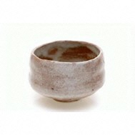
※商品の特徴や売りのポイントを100字以内で記載
サイズや色違いがある場合はここに記載
4 | 商品説明 (PRポイント等) 100字以内で簡潔に | 職人が手捏ねでひとつずつ形を整えた温かみのある抹茶碗です。独自開発した釉薬のグラデーションが美しいと海外の方からも好評です。サイズも使い勝手がよく、普段使いにピッタリです。色違いも複数あります。 ※１００字以内で！
 | Description | Bowls with warm texture for matcha or powdered green tea, kneaded and shaped by hand one by one. The beautiful gradation with original innovative glaze is popular among overseas people. The size is useful and suits daily use. The colors are varied.
※原材料に京都産が含まれる場合、その旨を明記
5 | 原料/素材 ※原材料の記載は 京都産以外も記載 ※京都産の物は （京都産）と記載 | 粘土(京都産)、釉薬
 | Ingredients | Clay(from Kyoto), Glaze
6 | 生産地/最終加工地 (都道府県名) | 滋賀県/京都府
 | Production Area /Final Process Area | Shiga/Kyoto
7 | 大きさ/重さ | 口径12㎝×高さ8㎝
 | Dimension/Weight | Diameter 12cm Height 8cm
8

※記載されたロット数の発注を確約するものではない
9 | 最小発注ロット | ５個
 | Minimum Order Lot | 5 pieces
10 | 国内小売価格(税抜) | 5,000円/個
 | Domestic Retail Price | ￥5,000/piece
11 | 外国語資料の有無 | 有り |  |  |  | 資料有の場合、言語 |  | 英語・中国語
 | Foreign language material | Yes |  |  |  | If yes, language |  | English, Chinese
12 | 外国語WEB資料のURL | 選択してください。 |  | URL | https://www.kyoto-obc.jp/en/
※希望しない国にチェック
 | Foreign language WEB URL | Please Check |  | URL | https://www.kyoto-obc.jp/en/
13 | 出品を希望しない国・地域 Country・Area do not want to export | 以下、出品を希望しない国・地域にプルダウンより×を選んでください(複数可) |  |  |  |  |  |  | 中東・インド M.East ・India
 |  | × | 中国大陸 China |  | 香港 Hongkong | × | 台湾 Taiwan |  | 東南アジア South East Asia
 |  |  | 北米 North America |  | 欧州 Europe |  | オセアニア Oseania |  | その他(南米アフリカ) Other(South America・Africa)
 |  | 希望しない理由：現地に代理店があるため。 Reason :
14 | 海外輸出実績 (国、商品名等）
 | Export Experience (Country・Products)
15 | 輸出準備状況 海外向け商標・認証取得 成分分析・PR資料等 輸出準備のアピールポイント Export preparation ・Trade Mark・Certificate ・Ingredient Analysis ・Material for PR ・Appealing points for export | 〇 | ISO |  | FDA
※できるだけ詳しく
 |  | アピールポイント： Appealing points:
※以上に記載いただいた情報については、海外バイヤー、商社への商品提案資料として利用させていただきます。
16 | 国内卸価格(税抜) | 3，000円
備考：記載されたロット数の発注を確約するものではない

